List1
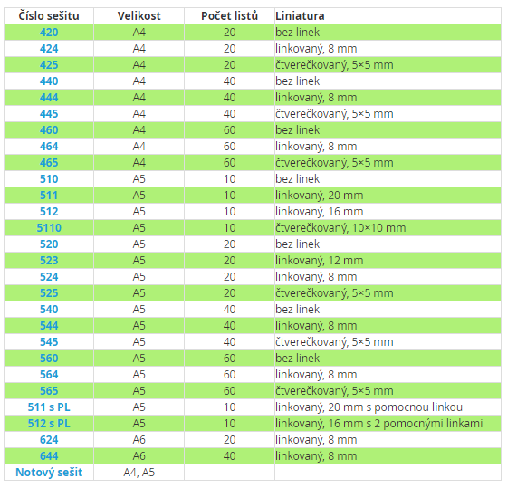
 | 6. A | 6. B | 6. C | 6. D |  | 7. A | 7. B | 7. C | 7. D |  | 8. A | 8. B | 8. C | 8. D | 8. E |  | 9. A | 9. B | 9. C | 9. D
ČJ | 524 -2x 544 - 2x 444 - 1x | 444 - 1x 424 -2x 523 - 1x rychlovazač A4 + 10 ks eurofolií | 524 - 4 x | 2x 524, 2x 544 | ČJ | 464 - 1x 544 - 1x * | 2x 524, 1x 544 | 524- 2 x | 444-1x,524-1x,544-1x | ČJ | * | 524-1x,444-1x,544-1x | 524 2 x | * | * | ČJ | 1x 544, 2x 524 | 464 - 1x 544 - 1x * | * | 444-1x, 524-1x, 544-1x
AJ1 | 544 - 2x | 544- 3x Raj | 544-2x (Boč) | (Bs) 444, 544 | AJ1 | 464 - 1x NP * | * | (Bs) 1x444 | *(Hla) | AJ1 | 524 - 1x, 544 - 1x | * | * | Np 464 1x * | (Chy) 1 x 564, 1 x 524 | AJ1 | 524 - 1x, 544 - 1x | (Chy) 1x 524, 1 x 544 Np 464 1x * | *(2x544,Hoj) | (Chy) 1x 544, 1 x 524
AJ2 | 544 - 2x |  | 544 - 3x Raj |  | AJ2 | * (3 x 544) | *(2x544) |  |  | AJ2 | * Raj | (Bs) 1x444 | *(Hla) | (Bs) 1x444 | * Raj | AJ2 | 524 - 1x, 544 - 1x | * Raj | * Raj | (Bs) 1x 444, 1x 524
NJ1 | (Šim) 2x564, 1x424 | x | x | x | NJ1 | * (Šim) | (Šim) 2x564, 1x424 | (Šim) 2x564, 1x424 | 464 - 1x 544 - 1x 564 - 1x slovníček (Hdá) | NJ1 | * (Šim) | * (Hdá) |  | (Šim) 2x564, 1x424 | (Šim) 2x564, 1x424 | NJ1 | * (Hdá) | * (Hdá) | * (Šim) | 1x544*, 1x524, 1x444 (Hla)
NJ2 | (Chy) 1 x 564, 1 x 544 | x | x | x | NJ2 | * (Hdá) |  | 464 - 1x 564 - 1x 544 - 1x slovníček (Hdá) |  | NJ2 | *(Hla) | * (Hla) | * (Hla) |  |  | NJ2 | (Chy) 1x 524, 1 x 544
D |  | 524 | 524 | 464 | RJ1 |  | 2x544, 1x 524 (Hoj) |  |  | RJ1 |  | (Chy) 1 x 565 | (Chy) 1 x 565 |  |  | RJ1 |  | (Chy) 1x 565 |  | (Chy) 1 x 565
M | 440 - 2x | 460 | 440, 520 | 460 | ŠJ1 |  |  | (Chy) 2 x 544 | (Chy) 2 x 544 | RJ2 |  |  |  | *(Hoj) | *(Hoj), | RJ2 |  |  | *(2x544,Hoj) | *(2x544,Hoj)
F |  | 445 | 445 | 445 | ŠJ2 |  |  |  |  | D | * | 444 | 444 | 444 | 1 x 464 | D | 444 | 1 x 464 | 444 | 464 nebo složka jako vloni
Př | rychlovazač A4 + 10 ks eurofolii | 520.524 |  | 440 | D | 444 | 444 | 444 | 444 | M | 460 | 460.0 | 460 | 460 | 460 | M | * (440) | 440 | 460 | 460
Z | 544 | 444 | 444 | 544 | M | 460 | 440 - 2x | 460, 520 | 440 - 2x | F | 445 | * (445) | * (445) | 445 | 445 | F | 445 | 445 | * (445) | * (445)
I1 | (Bs) 425 | (Bs) 425 |  | (Bs)425 | F | 445 | * (445) | 445 | 445 | Př | * | 440 | * (544) |  | * | Př | rychlovazač A4 + 10 ks eurofolii | * | * | * (544)
I2 |  |  |  |  | Př | * | * | * (544) | * (544) | Ch | 445 | 445 | 445 | 445 | 445 | Ch | * | * | *(445) | *(445)
Pkč1 | 544 | 544 | 544 | 544 | Ch |  |  |  |  | Z | *(444) | 440 | *(444) | *(444) | 440 | Z | *(444) | *(444) | *(444) | * (544)
Pkč2 | 544 | 544 | 544 |  | Z | *(444) | 440 | *(444) | *(444) | I1 |  | libovolný A5 (Šťa) | libovolný A5 (Šťa) | libovolný A5 (Šťa) | libovolný A5 (Šťa) | I1 | libovolný A5 (Šťa) | libovolný A5 (Šťa) | libovolný A5 (Šťa) | libovolný A5 (Šťa)
Vo | složka A4, euroobaly | 524 | 524 | 524 | I1 |  |  |  |  | I2 |  |  |  |  | 524 | I2
Vz |  | rychlovazač 10 ks eurofolií | 524 |  | I2 |  |  |  |  | Pkč1 |  | *(544) | * (544) |  | *(544) | Pkč1
Hv | rychlovazač A4 + 10 ks eurofolii, notový sešit A5 | rychlovazač A4 + 10 ks euroobal, notový sešit A5 | rychlovazač A4 + 10 ks euroobal, notový sešit A5 | rychlovazač A4 + 10 ks euroobal, notový sešit A5 | Pkč1 |  |  |  | *(544) | Pkč2 |  | *(544) | *(544) |  | * (544) | Pkč2
CvM | x | 440 | x | x | Pkč2 |  |  |  | *(544) | Vo | * | * | * | * | 524 | Vo | 524 | * Raj | 524 | *
 |  |  |  |  | Vo |  | * Raj | * |  | Vz |  |  |  |  |  | Vz
 |  |  |  |  | Vz | rychlovazač A4 + 10 ks euroobal |  |  |  | Hv | * | * | * | * | * | Hv | * | * | * | *
 |  |  |  |  | Hv | rychlovazač A4 + eurofolie + notový sešit A5 | * | * | * | CvM | x | 440 | x | x |  | CvM | 420 | 420
 |  |  |  |  | CvM | x | 440 | x | x |  |  |  |  |  | RJ * (Boč) | CvCj |  | 444 - 1x
 |  |  |  |  |  |  |  |  |  |  |  |  |  |  |  | Fg | x | (Bs) 425 | 525, (Bs) 425
* - žáci mohou pokračovat v sešitě z loňského roku

